상품제안서
PGA 3단수동 카본 립스탑 암막우양산+190g 코마사 호텔타올 | 상품코드: S44592

 |  |  |  |  |  |  | 02-713-8555 | www.synergygift.co.kr
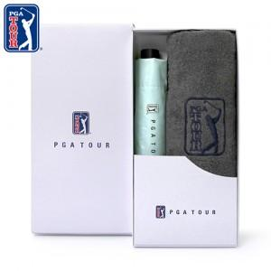

【상세/제작정보】 | <p><span style="font-size: 14pt;">※ 타올 자수인쇄 진행시 디자인 난이도에 따라서 인쇄비 편차 발생 됩니다.</span></p><p>&nbsp;</p><p><span style="font-size: 14pt;">※ 우산집 인쇄 별도 문의 바랍니다.</span></p>

【인쇄/포장옵션】 | 실크, 자수, 원단실크1도 / 포장지포장

【공급단가】 | 수량 | 30~ | 100~ | 300~ | 500~ | 1,000~
*VAT별도 | 단가 | 20,150원 | 19,060원 | 18,130원 | 17,670원 | 17,360원

【상품 URL】 | https://www.synergygift.co.kr:443/src/goods_detail.php?gdno=44592

